상품제안서
파스텔 페리오 치약칫솔세트 | 상품코드: S43953

 |  |  |  |  |  |  | 02-713-8555 | www.synergygift.co.kr
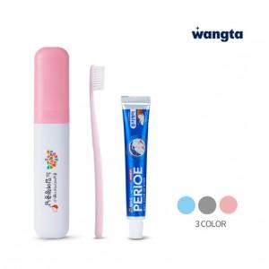 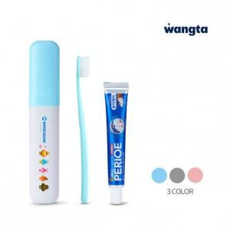 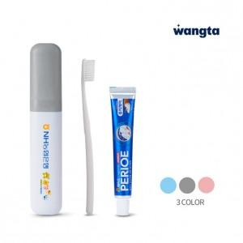

【상세/제작정보】

【인쇄/포장옵션】 | 풀칼라 / PP하드케이스

【공급단가】 | 수량 | 100~ | 300~ | 1,000~ | 3,000~ | 10,000~
*VAT별도 | 블루 | 1,950원 | 1,860원 | 1,770원 | 1,740원 | 1,680원
 | 핑크 | 1,950원 | 1,860원 | 1,770원 | 1,740원 | 1,680원
 | 그레이 | 1,950원 | 1,860원 | 1,770원 | 1,740원 | 1,680원

【상품 URL】 | https://www.synergygift.co.kr:443/src/goods_detail.php?gdno=43953

